实物信息
2024下半年拟对外出售闲置资产清单 |  |  |  |  |  |  |  |  |  | 现场实物
基础信息
序号 | 公司名称 | 使用部门 | 资产号码 | 资产名称 | 型号 | 数量 | 单位 | 拆除/不拆除 | 首次购置日期
1 | 江苏制药股份 | 提取1号车间 | 10003913 | 吸附柱 | 450*4000 | 1 | 套 | 拆除并恢复现场 | 1998-11-25 | 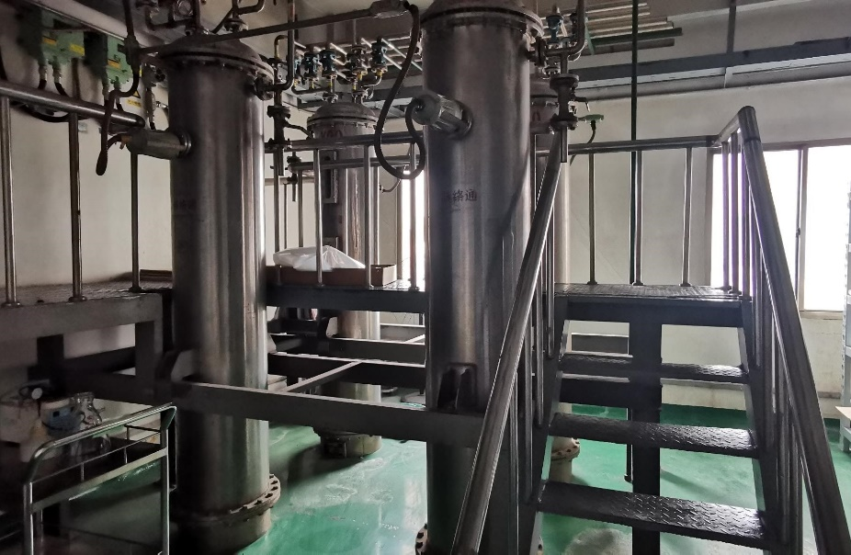 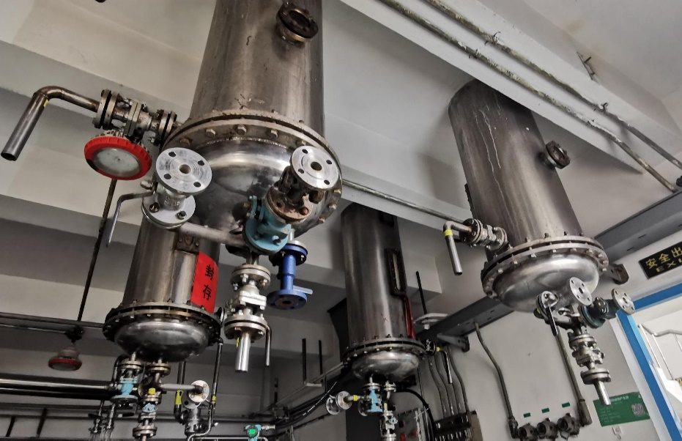
2 | 江苏制药股份 | 提取1号车间 | 10003921 | 双效浓缩器 | 2000L | 1 | 套 | 拆除并恢复现场 | 2009-01-23 | 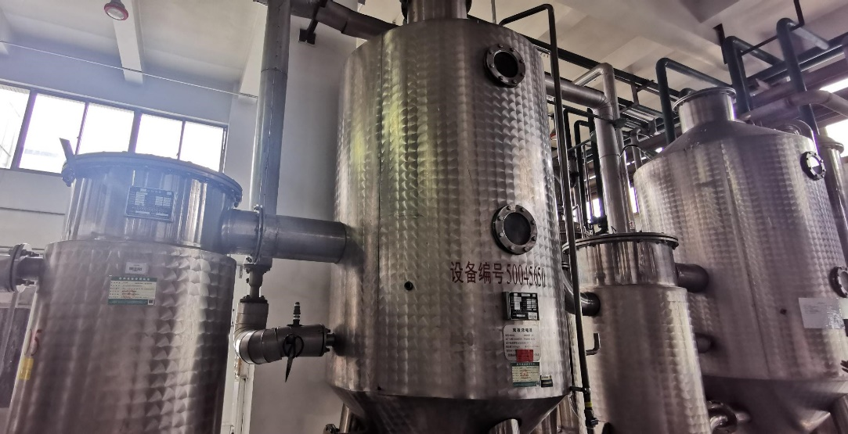
3 | 江苏制药股份 | 提取1号车间 | 50115214 | 不锈钢抽滤罐 | 200L | 1 | 台 | 拆除并恢复现场 | 2019-09-18 | 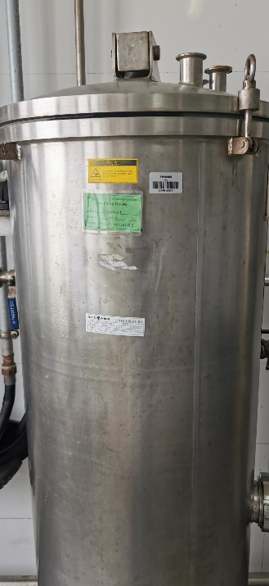
4 | 江苏制药股份 | 提取1号车间 | 50115215 | 不锈钢抽滤罐 | 200L | 1 | 台 | 拆除并恢复现场 | 2019-09-18 | 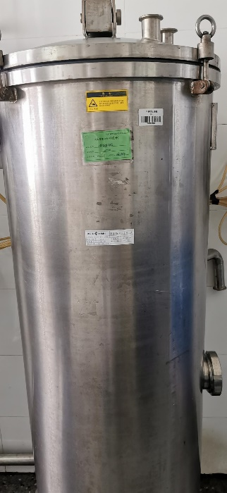
5 | 江苏制药股份 | 前处理1号车间 | 10004387 | 250粉碎机 | ZCF-400 | 1 | 台 | 直接搬运 | 2008-12-26 | 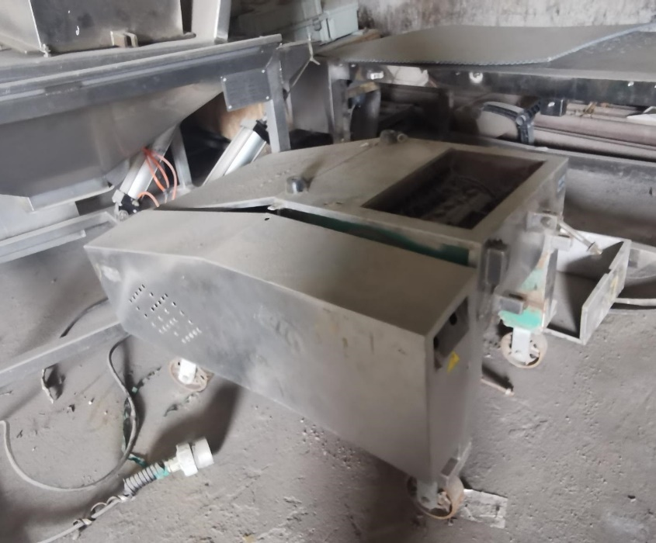
6 | 江苏制药股份 | 前处理1号车间 | 10004391 | 极速切药机 | N/A | 1 | 台 | 直接搬运 | 2014-10-31 | 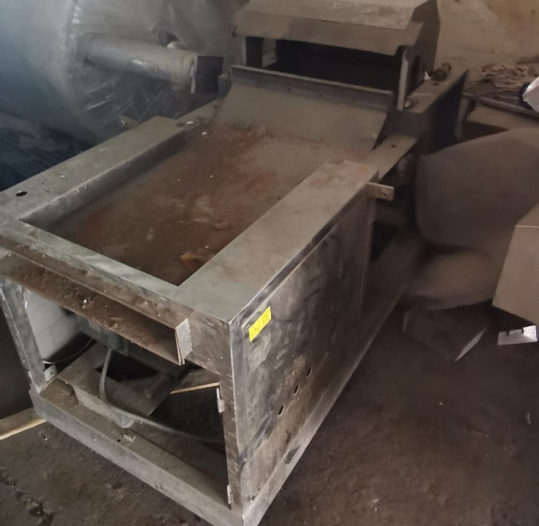
7 | 江苏制药股份 | 前处理1号车间 | 10004392 | 极速切药机 | N/A | 1 | 台 | 直接搬运 | 2014-10-31 | 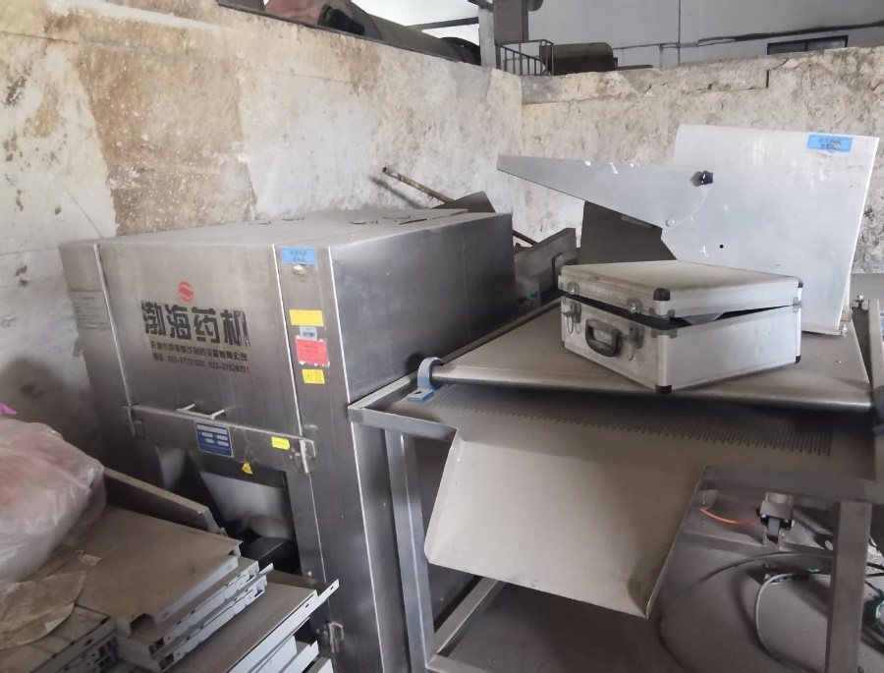
8 | 江苏制药股份 | 前处理1号车间 | 10004393 | 极速切药机 | N/A | 1 | 台 | 直接搬运 | 2014-10-31 | 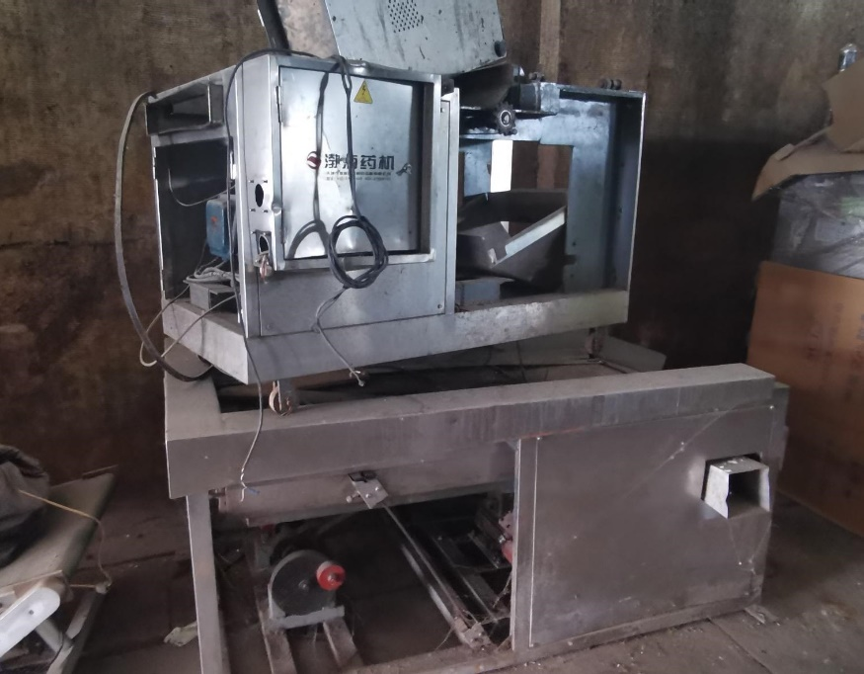
9 | 江苏制药股份 | 前处理1号车间 | 10004394 | 极速切药机 | N/A | 1 | 台 | 直接搬运 | 2014-10-31 | 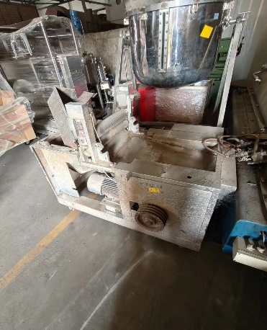
10 | 江苏制药股份 | 前处理1号车间 | 10004398 | 弹匣除尘机组 | DHD16-2 | 1 | 套 | 直接搬运 | 2014-12-23 | 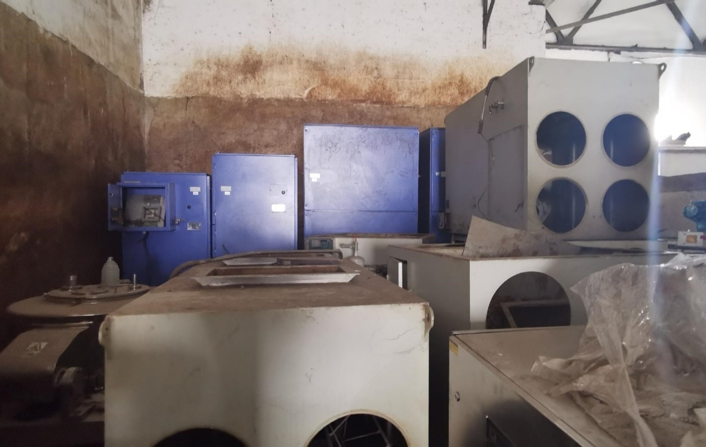 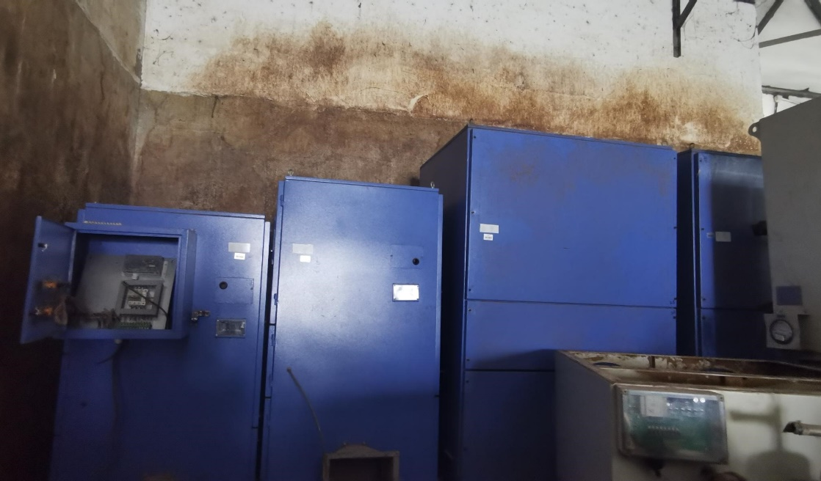
11 | 江苏制药股份 | 前处理1号车间 | 10004399 | 弹匣除尘机组 | DHD16-2 | 1 | 套 | 直接搬运 | 2014-12-23
12 | 江苏制药股份 | 前处理1号车间 | 10004400 | 弹匣除尘机组 | DHD8-2 | 1 | 套 | 直接搬运 | 2014-12-23
13 | 江苏制药股份 | 前处理1号车间 | 10004401 | 弹匣除尘机组 | DHD8-2 | 1 | 套 | 直接搬运 | 2014-12-23
14 | 江苏制药股份 | 前处理1号车间 | 10003232 | 站立式电动托盘堆垛叉车 |  | 1 | 台 | 直接搬运 | 2014-04-25 | 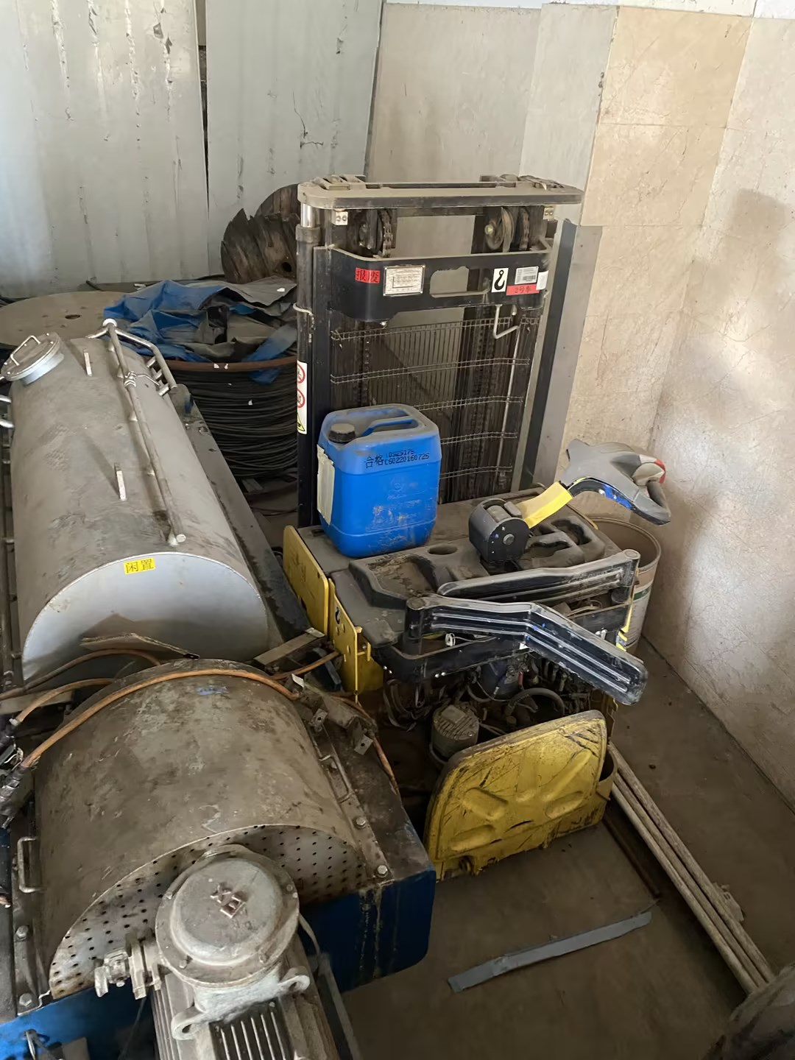
15 | 江苏制药股份 | 环维车间 | 10000867 | 不锈钢热水箱 | 4m*3m*3m | 1 | 台 | 拆除并恢复现场 | 2013-01-25 | 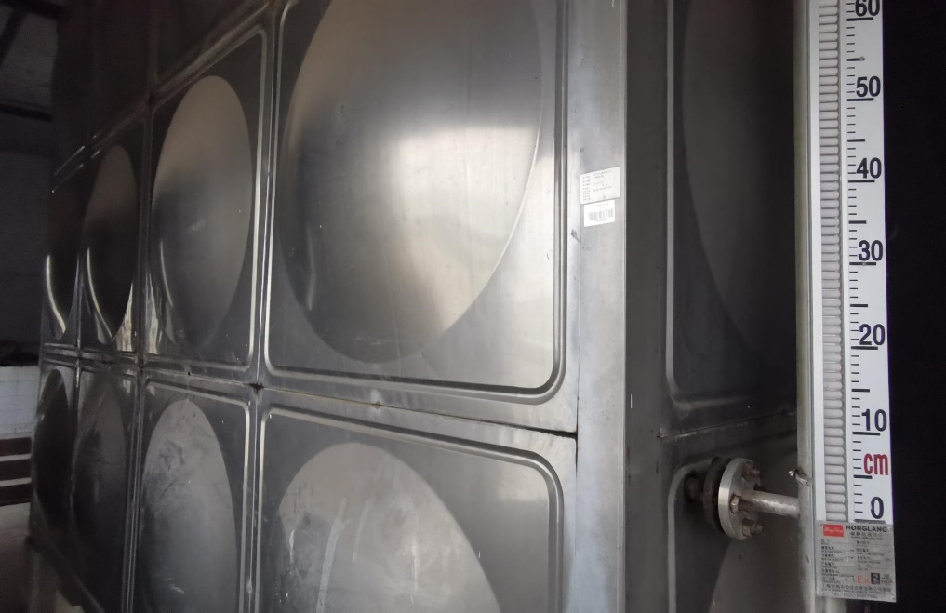
16 | 江苏制药股份 | 环维车间 | 50000369 | 不锈钢离子交换器 | Z1200 | 1 | 台 | 拆除并恢复现场 | 2012-07-25 | 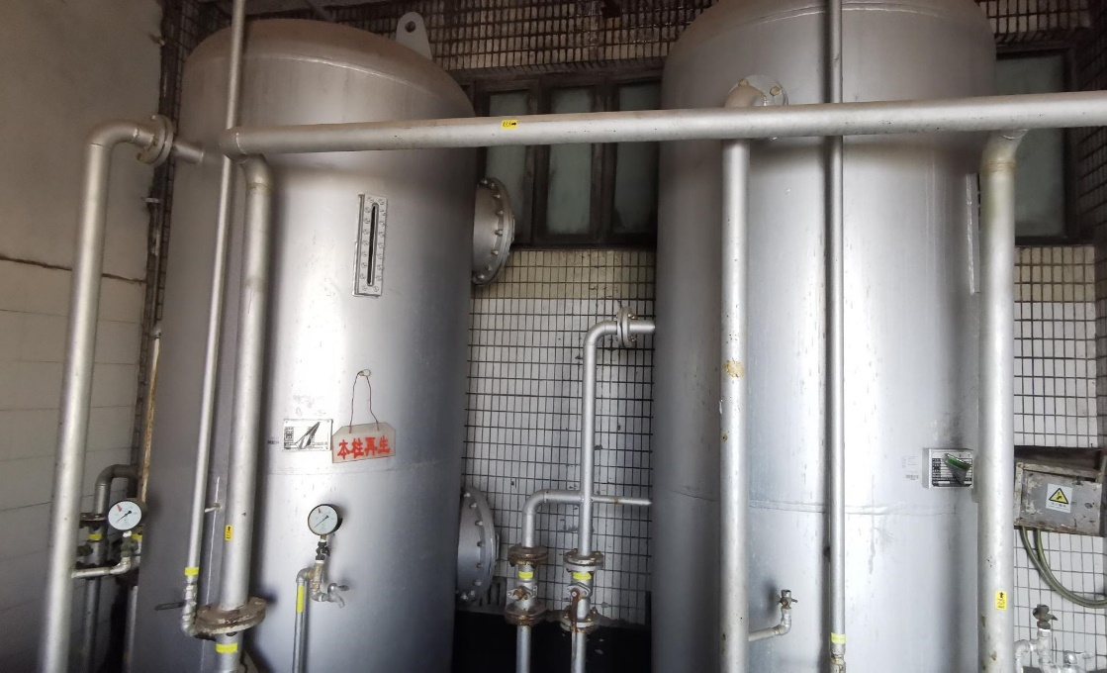 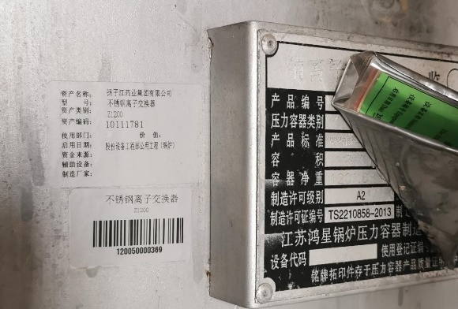 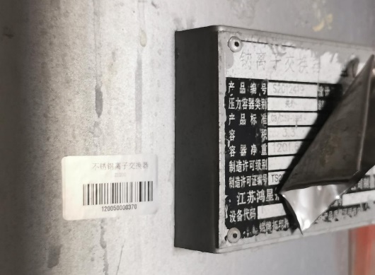
17 | 江苏制药股份 | 环维车间 | 50000370 | 不锈钢离子交换器 | Z1200 | 1 | 台 | 拆除并恢复现场 | 2012-07-25
18 | 江苏制药股份 | 环维车间 | 50019084 | 锅炉带式对辊压渣脱水机 | DYQ2000P3 | 1 | 台 | 拆除并恢复现场 | 2015-04-07 | 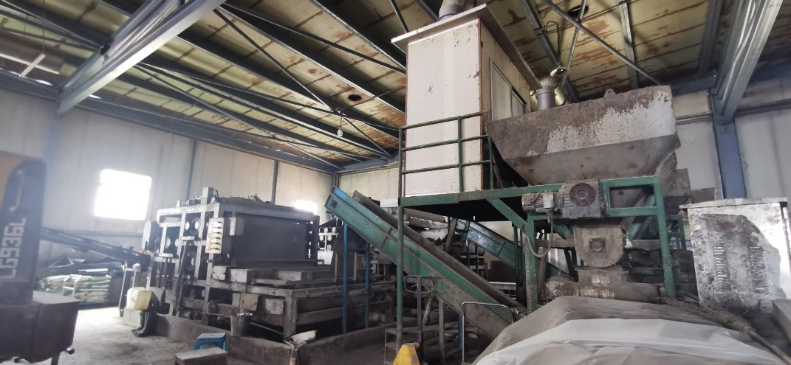 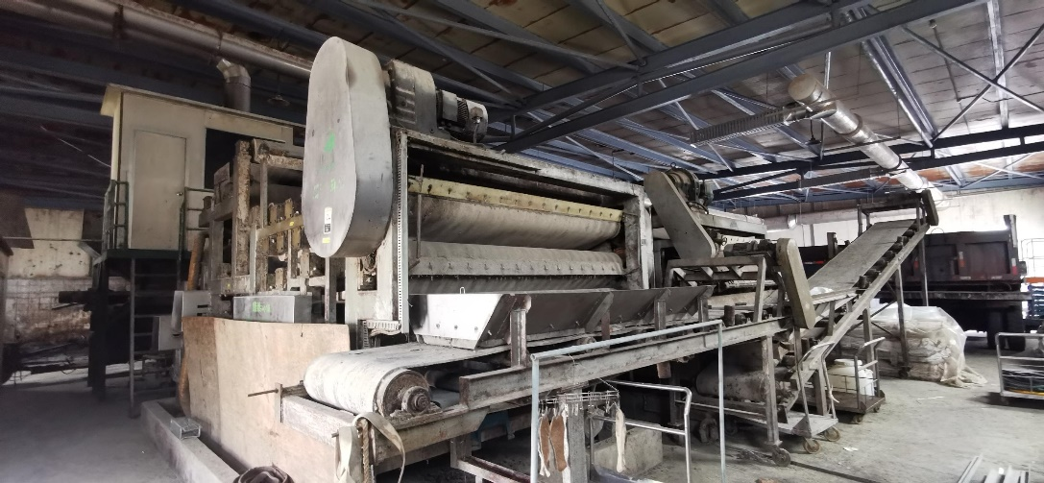 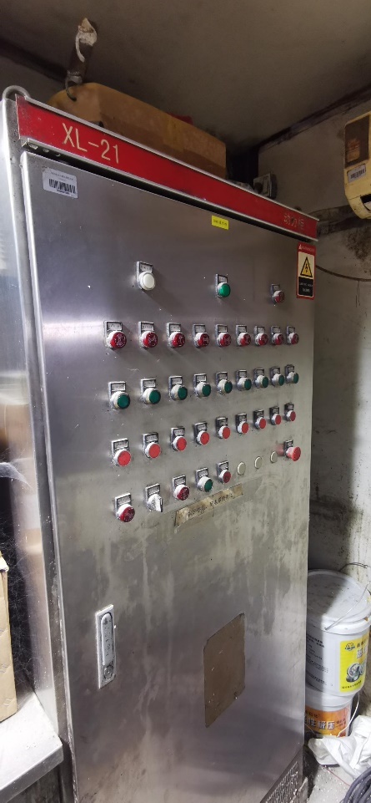 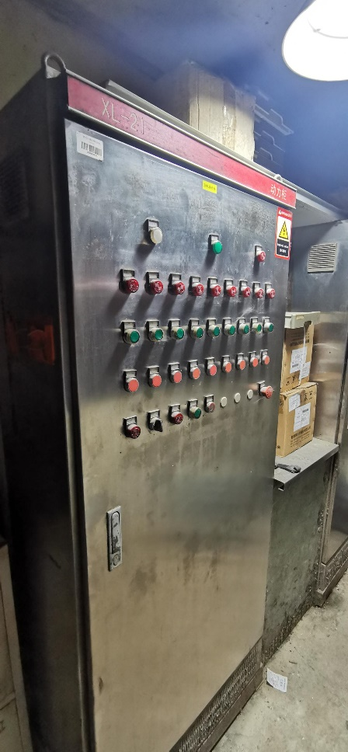
19 | 江苏制药股份 | 环维车间 | 50028018 | 带式对辊压榨脱水机 | KTSD2000 | 1 | 台 | 拆除并恢复现场 | 2016-01-25

